記載例（ゆうちょ）
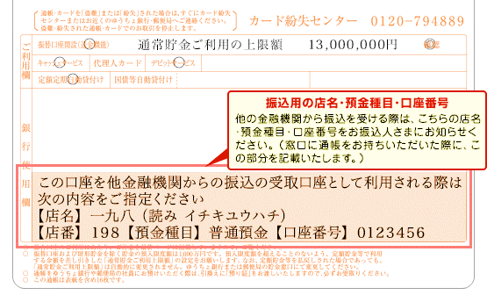
ゆうちょ銀行の口座を振込先に指定する場合の記入の仕方

○ 必ず銀行振込用の店名・口座番号を記入してください。
 | ・ ゆうちょ銀行の記号・番号は、ゆうちょ銀行間の振り込み専用になりますので使用できません。
 | ・ 銀行振込用の店名・口座番号等は、ゆうちょ銀行窓口・ゆうちょ銀行のホームページ等でご確認ください。

▼ 振込口座確認書の記入例

 |  |  | 振込先口座を次の欄に記入してください。
 |  | 振込先 |  | 金融機関名 | ゆうちょ |  |  |  |  |  |  |  |  | 銀行 ・ 信組 ・ 信金 労金 ・ 農協 ・ 漁連
 |  |  |  | 支店名 | 一九八 |  |  |  |  |  |  |  |  | 支店 出張所
 |  |  |  | 口座種別 | □ | 当座 | ■ | 普通 | □ | 貯蓄 | □ | 別段 | 口座番号 |  | 0 | 1 | 2 | 3 | 4 | 5 | 6
 |  |  |  | 口座名義カナ

▼ ゆうちょ銀行通帳見本

